Machine-Surface Treatment Param
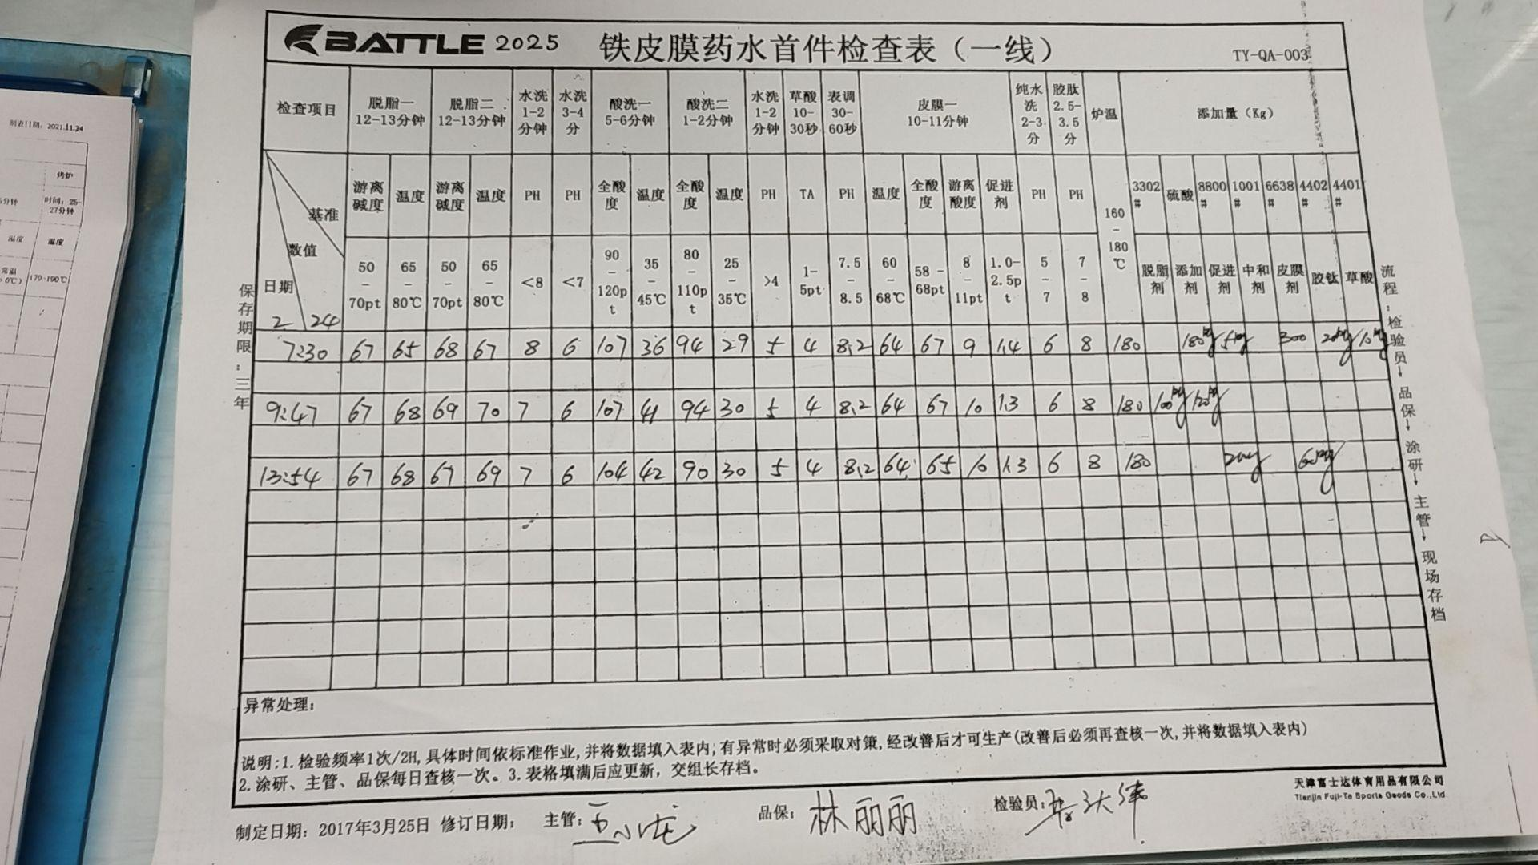
Phosphate |  |  |  |  | Haley LIU -SUZHOU-, here's the example of surface treatment parameter record by hand. The history is stored in MES, but not able to be exported for now. FSD's working on this topic with their MES supplier. You could refer to the data record on the left for starters.
Item |  | Standard | 5.19 | Comments
Degreasing1- ultrasonic | Temperature | 65~80℃ | 71
 | Free alkaline | 50~70pt | 69
Degreasing2 | Temperature | 65~80℃ | 70
 | Free alkaline | 50~70pt | 61
Rinsing 1 Tap water | Temperature | room >0℃
 | PH | 7~10 | 8.7
 | Conductivity | <2000μS | 446
Rinsing 2 Tap water | Temperature | room >0℃
 | PH | 7~9 | 7.9
 | Conductivity | <1000μS | 281
Acid pickling 1 | Temperature | room >0℃ | 40
 | Free acid | 90-120pt | 114
 | Iron concentration | <160mg/L | 51
Acid pickling 2 | Temperature | 25~35℃ | 31
 | Free acid | 80~110pt | 98
Rinsing 3 Tap water | Temperature | room >0℃
 | PH | 3~7 | 3.4
 | Conductivity | <2000μS | 387
Oxalic acid | Temperature | room >0℃
 | Free acid | 1~5pt | 4
Activation | Temperature | room >0℃
 | PH | 8~10 | 9.7
 | Conductivity | <3000μS | 2120
Phosphate | Temperature | 60~68℃ | 65
 | TA | 58~68pt | 64
 | FA | 10~14pt | 10.2
 | AC | 0.8~1.5pt | 1.0
Rinsing DI water | Temperature | room >0℃
 | PH | 5~7 | 5.7
 | Conductivity | <1000μS | 394
Sealing | Temperature | room >0℃
 | PH | 8.5~9.5 | 9
 | Conductivity | <2000μS | 671

Sheet5
